Лист1
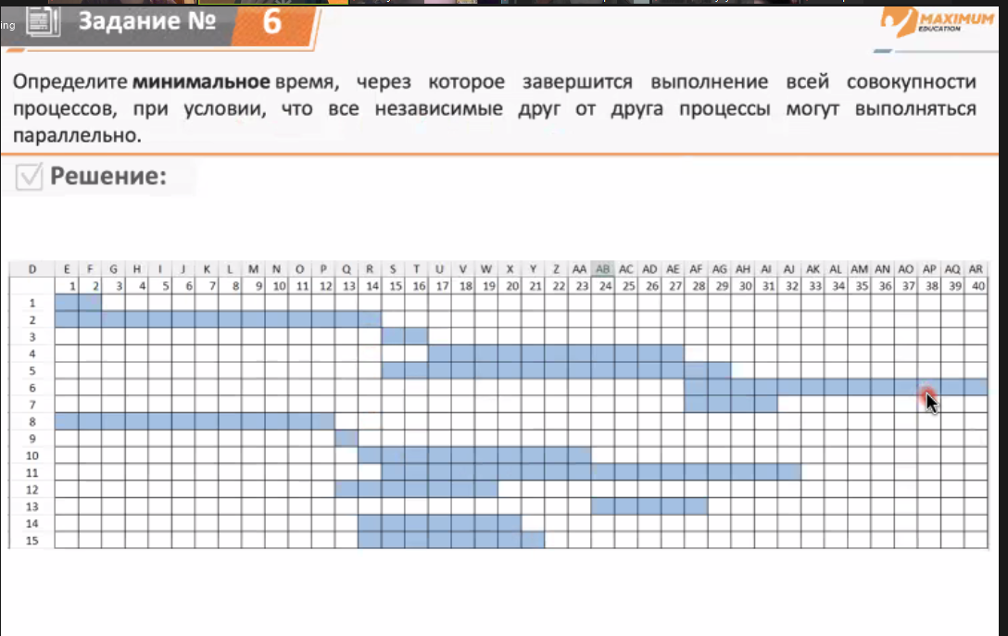
ID процесса B | Время выполнения процесса В (мс) | ID процесса(-ов) А
1 | 2 | 0
2 | 14 | 0
3 | 2 | 1, 2
4 | 11 | 2, 3
5 | 15 | 2
6 | 13 | 4
7 | 4 | 2, 4
8 | 12 | 0
9 | 1 | 8
10 | 10 | 9
11 | 18 | 1, 2
12 | 7 | 8
13 | 5 | 10
14 | 7 | 9
15 | 8 | 9

